Aplicação
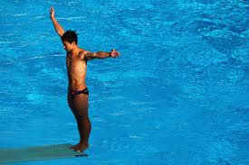
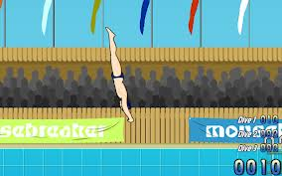
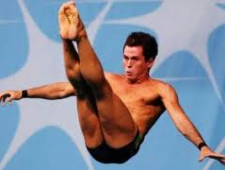
Trajetórias parabólicas nos esportes, uma aplicação da função quadratica.

 | São muitos esportes que envolvem trajetórias parabólicas. Em especial os saltod ou na piscina encantam as plateias.
 | A parábola descrita pelo corpo é resultado da combinação de dois movimentos que ocorrem simultaneamente nas direções
 | horizontal e vertical. Na vertical, o corpo do atleta está sujeito a aceleração da gravidade, de tal forma que a velocidade
 | com que o atleta deixa o trampolim, nessa direção, varia em intensidade, diminuindo até que o valor zero, quando atingi altura
 | maxima, volta a aumentar, ateé chegar à superficie da água com um velocidade bem maior do que aquela com que saiu do trampolim.

A posição do corpo a qualquer instante durante o movimento é descrita pela função matemática do 2° grau:

Exemplos
 | 1)Considerando um salto de uma plataforma de 10 m da piscina, vamos calcular a altura maxima do salto e velocidade inicial a 10m/s.

Considerando a aceleraçao da gravidade |  |  |  |  |  |  | Posição vertical

 |  |  |  |  |  | Posição horizontal
 | g = | 9.8 | m/s²
 | t(s) | Vo(m/s) | ho(m) | hy max(m) | Sx(m)
 | 0.8 | 10 | 0 | 11.136 | 8
 | 0.7 | 10 | 5 | 11.2 | 12
 | 0.6 | 10 | 10 | 14.45 | 16
 | 0.5 | 10 | 15 | 17.8 | 20
 | 0.4 | 10 | 20 | 21.25 | 24
 | 0.3 | 10 | 25 | 24.8 | 28
 | 0.2 | 10 | 30 | 28.45 | 32
 | 7 | 10 | 40 | 32.2 | 110
 | 8 | 10 | 45 | 355 | 125
 | 9 | 10 | 50 | 445 | 140
 | 10 | 10 | 55 | 545 | 155

